Sheet2

codice materiale | codice EAN | descrizione | Unità misura base | Quantità | scadenza partita | prezzo pubblico | Valore totale | Immagini prodotto
2OVIXP | 906306319 | OVIX CREMA 75ml | PZ | 1,000 | 2021-10-31 | 17.00 € | € 17,000.00 | 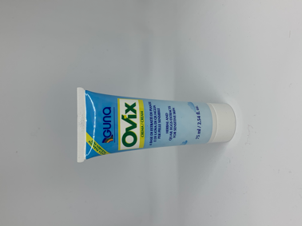
DERM/30 | 935824490 | DERMAVEEL CREMA 30 ML | PZ | 3,000 | 2022-10-31 | 15.70 € | 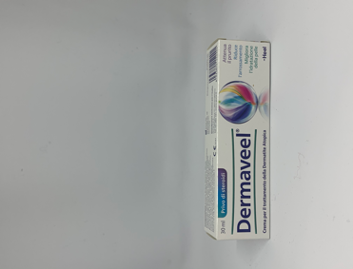 € 47,100.00
2NATU3 | 903016309 | NATUR 3 | PZ | 4,000 | 30/04/2023 | 17.00 € | 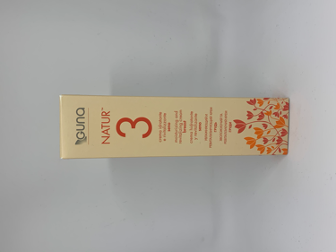 € 68,000.00
GLI603CI | 931004485 | GLIZIGEN SPRAY INTIMO 60 ML | PZ | 1,000 |  | 24.10 € | € 24,100.00 | 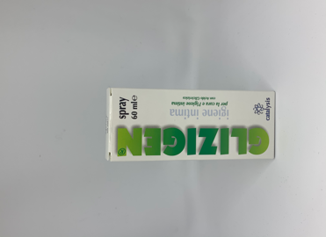
SAL504CI | 933415578 | STAMIBIO CALMDERM TUBO 50ML | PZ | 5,434 |  | 24.20 € | € 131,502.80 | 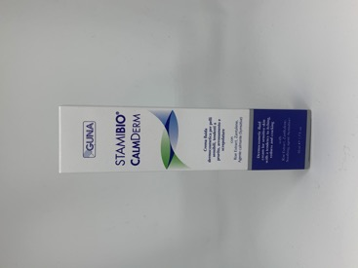
SDE754CI | 931082325 | STAMIBIO DERM CREMA IDRATANTE | PZ | 2,290 |  | 29.20 € | 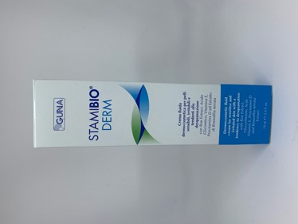 € 66,868.00
SSE304CI | 933415541 | STAMIBIO SERUM FLACONE AIRLESS 30ML | PZ | 2,047 |  | 46.20 € | € 94,571.40 | 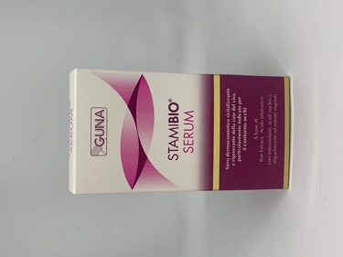
SLO504CI | 931082352 | STAMIBIO LOTION LOZIONE DERMATOLOGICA | PZ | 1,854 |  | 25.20 € | € 46,720.80 | 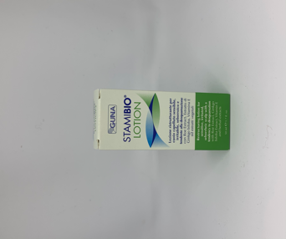
DOS00NDI | 935925216 | IXPLIT S&V SOLE + 0 NERO | PZ | 395 |  | 24.90 € | € 9,835.50
DOV10BAI | 938818566 | IXPLIT S&V ANTIRIFLESSO + 1 BLU | PZ | 77 |  | 19.90 € | € 1,532.30 | 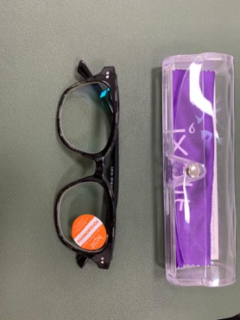
DOV10NAI | 938818616 | IXPLIT S&V ANTIRIFLESSO + 1 NERO | PZ | 99 |  | 19.90 € | € 1,970.10
DOV10NFI | 938818667 | IXPLIT S&V FOTOCROMATICO + 1 NERO | PZ | 106 |  | 24.90 € | € 2,639.40
DOV10TFI | 938818717 | IXPLIT S&V FOTOCROMATICO + 1 TARTARUGA | PZ | 86 |  | 24.90 € | € 2,141.40
DOV15BAI | 938818578 | IXPLIT S&V ANTIRIFLESSO + 1,5 BLU | PZ | 77 |  | 19.90 € | € 1,532.30 | 
DOV15BDI | 935925103 | IXPLIT SALMOIRAGHI&VIGANO'VISTA+1,5 BLU | PZ | 10 |  | 19.90 € | € 199.00 | 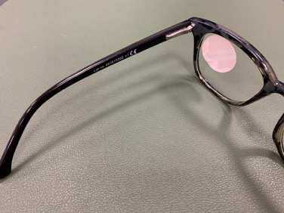
DOV15NAI | 938818628 | IXPLIT S&V ANTIRIFLESSO + 1,5 NERO | PZ | 87 |  | 19.90 € | € 1,731.30
DOV15NFI | 938818679 | IXPLIT S&V FOTOCROMATICO + 1,5 NERO | PZ | 101 |  | 24.90 € | € 2,514.90
DOV15TFI | 938818729 | IXPLIT S&V FOTOCROMATICO + 1,5 TARTARUGA | PZ | 93 |  | 24.90 € | € 2,315.70
DOV20BAI | 938818580 | IXPLIT S&V ANTIRIFLESSO + 2 BLU | PZ | 61 |  | 19.90 € | € 1,213.90
DOV20GDI | 935925141 | IXPLIT SALMOIRAGHI&VIGANO'VISTA+2 GREY | PZ | 4 |  | 19.90 € | € 79.60
DOV20GDI | 935925141 | IXPLIT SALMOIRAGHI&VIGANO'VISTA+2 GREY | PZ | 18 |  | 19.90 € | € 358.20
DOV20NAI | 938818630 | IXPLIT S&V ANTIRIFLESSO + 2 NERO | PZ | 50 |  | 19.90 € | € 995.00
DOV20NFI | 938818681 | IXPLIT S&V FOTOCROMATICO + 2 NERO | PZ | 70 |  | 24.90 € | € 1,743.00
DOV20TFI | 938818731 | IXPLIT S&V FOTOCROMATICO + 2 TARTARUGA | PZ | 58 |  | 24.90 € | € 1,444.20
DOV25BAI | 938818592 | IXPLIT S&V ANTIRIFLESSO + 2,5 BLU | PZ | 57 |  | 19.90 € | € 1,134.30 | 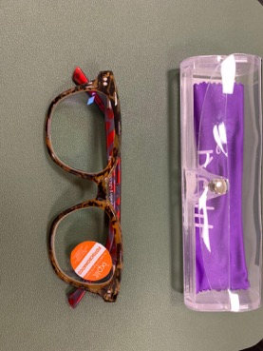
DOV25NAI | 938818642 | IXPLIT S&V ANTIRIFLESSO + 2,5 NERO | PZ | 80 |  | 19.90 € | € 1,592.00
DOV25NFI | 938818693 | IXPLIT S&V FOTOCROMATICO + 2,5 NERO | PZ | 2 |  | 24.90 € | € 49.80
DOV25NFI | 938818693 | IXPLIT S&V FOTOCROMATICO + 2,5 NERO | PZ | 97 |  | 24.90 € | € 2,415.30
DOV25TFI | 938818743 | IXPLIT S&V FOTOCROMATICO + 2,5 TARTARUGA | PZ | 83 |  | 24.90 € | € 2,066.70
DOV30BAI | 938818604 | IXPLIT S&V ANTIRIFLESSO + 3 BLU | PZ | 92 |  | 19.90 € | € 1,830.80
DOV30BDI | 935925192 | IXPLIT SALMOIRAGHI&VIGANO'VISTA+3 BLU | PZ | 26 |  | 19.90 € | € 517.40
DOV30NAI | 938818655 | IXPLIT S&V ANTIRIFLESSO + 3 NERO | PZ | 11 |  | 19.90 € | € 218.90
DOV30NAI | 938818655 | IXPLIT S&V ANTIRIFLESSO + 3 NERO | PZ | 108 |  | 19.90 € | € 2,149.20
DOV30NFI | 938818705 | IXPLIT S&V FOTOCROMATICO + 3 NERO | PZ | 1 |  | 24.90 € | € 24.90
DOV30NFI | 938818705 | IXPLIT S&V FOTOCROMATICO + 3 NERO | PZ | 107 |  | 24.90 € | € 2,664.30
DOV30TFI | 938818756 | IXPLIT S&V FOTOCROMATICO + 3 TARTARUGA | PZ | 97 |  | 24.90 € | € 2,415.30 | 
SO1202II | 941113589 | SON FORMULA MAP 120 COMPRESSE | PZ | 5,000 | 2022-09-30 | 55.00 € | € 275,000.00 | 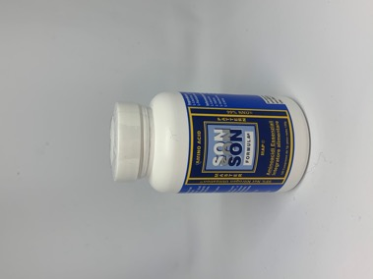

 |  |  |  | 27,778 |  |  | 820,187.70 €

